C2. Racionalización de tramites
Plan Anticorrupción y de Atención a la Ciudadanía 2023
Versión 6 Aprobado: Comité MIPG # 11 del 31 de octubre 2023
Secretaría Distrital de la Mujer

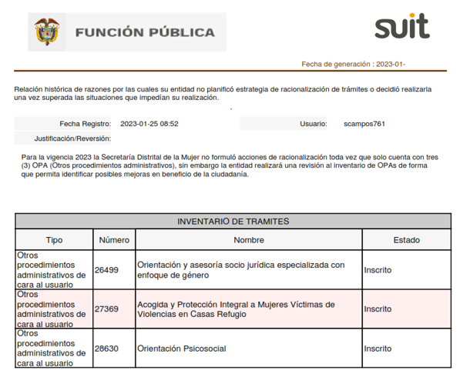 | Justificación: Para la vigencia 2023 la Secretaría Distrital de la Mujer no formuló acciones de racionalización toda vez que solo cuenta con 3 OPA (Otros procedimientos administrativos), sin embargo la entidad realizará una revisión al inventario de OPAs de forma que permita identificar posibles mejoras en beneficio de la ciudadanía.

